Business 05
Business: | ประกันชีวิต (15,000 ขึ้นไป ต่อปี)

Lead ID | Result | Status | date of Birth | Age | Sex | Have_children | No. of Child | Proxy_income | occupation | Province | Address | congenital disease | Lending | Have_car | Have_House | Education | Have Other Insurance
1001 | 1 | Single | 1995-01-30 | - เด็กแรกเกิด (อายุ 0-3 เดือน) - เด็กทารก (อายุ 4-11เดือน) - เด็ก (อายุ 1-2 ปปี) - วัยอนุบาล (3-5 ปี) - วัยประถม (6-13 ปี) - วัยมัธยม (14-17 ปี) - วัยรุ่น (18-25 ปี) | Female | Have | 0 | 10,000 - 25,000 | ข้าราชการ/รัฐวิสาหกิจ | BKK | ภาคกลาง | Yes | Yes | Yes | Yes | <Bachelor Degrees | Yes
1002 | 0 | Marriage |  | - วัยทำงาน (26-64 ปี) | Male | No have | 1 | 25,000 - 50,000 | พนักงานบริษัทเอกชน | BKK | ภาคกลาง ยกเว้นกรุงเทพ | No | No | No | No | Bachelor Degrees | No
1003 | 0 | Divorce |  | - วัยชรา (65 ปีขึ้นไป) |  |  | 2 | 50,000 - 100,000 | ธุรกิจส่วนตัว | UPC | ภาคเหนือ |  |  |  |  | Master Degrees
 |  | Other |  |  |  |  | 3 | 100,000 - 500,000 | นักเรียน/นักศึกษา |  | ภาคอีสาน |  |  |  |  | Doctor Degrees
 |  |  |  |  |  |  | 4 | 500,000 - 1,000,000 | อื่นๆ (โปรดระบุ) |  | ภาคใต้
 |  |  |  |  |  |  |  | > 1,000,000

 |  |  |  |  |  |  |  |  |  |  |  |  |  |  |  | ดูคู่กับอาชีพ

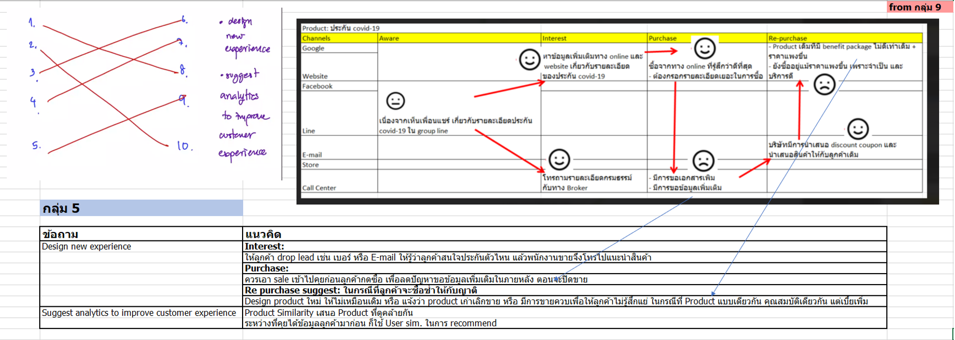

Action | Direct call

 | Feature | Data collection
 | Status | Partner (Bank, Telecom, etc.)
 | Age | Partner (Bank, Telecom, etc.)
 | Have_children | Partner (Bank, Telecom, etc.) | Recommend : facebook analytics - interest
 | No. of Child | Partner (Bank, Telecom, etc.)
 | Proxy_income | Partner (Bank, Telecom, etc.)
 | occupation | Partner (Bank, Telecom, etc.)
 | Lending | Partner (Bank, etc.)
 | Have_car | Partner (Bank, Telecom, etc.)
 | Have_House | Partner (Bank, Telecom, etc.)
 | Education | Partner (Bank, Telecom, etc.)
 | Have Other Insurance (Internal Historical Data) | Internal historical data

